สรุปนโยบาย 64
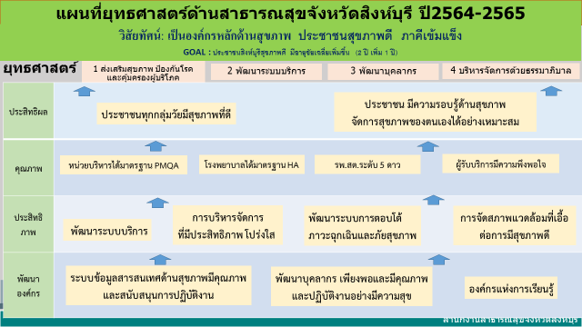
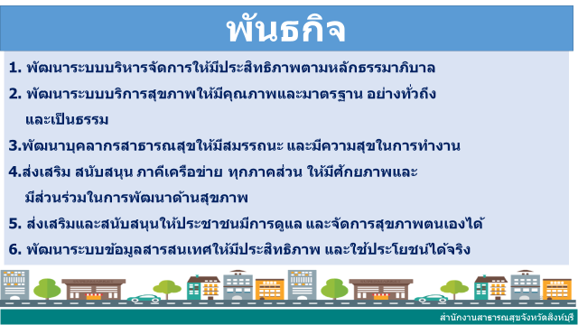
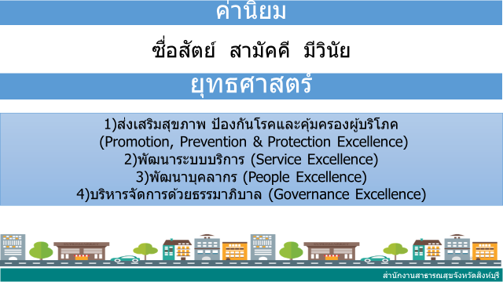
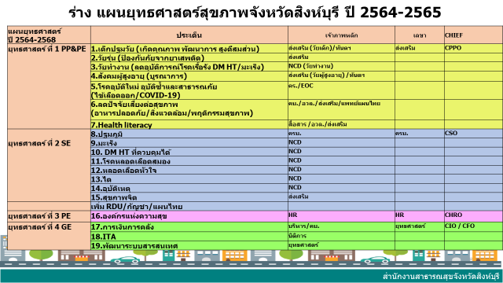
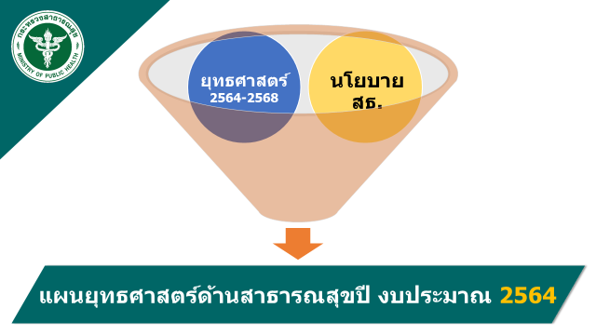
สรุปยุทธศาสตร์การขับเคลื่อนโยบายด้านสาธารณสุขจังหวัดสิงห์บุรี ปีงบประมาณ 2564

ยุทธศาสตร์ | ตัวชี้วัด ยุทธศาสตร์ | แผนงาน | ตัวชี้วัด (KPI) | ผู้รับผิดชอบ
PP&P E. | 4 | 4 | 33 | CPPO
SE. | 2 | 2 | 33 | CSO
PE. | 1 | 1 | 1 | CHRO
GE. | 3 | 4 | 13 | CFO/CIO
รวม | 10 | 11 | 80
 |  |  |  | 26-Oct-63

